運用規定(申請者)
機 密
 | 運用規定(作業依頼者)

 | １．インフラ作業依頼書適応範囲
 | インフラ部門から依頼した部署に限定させて頂きます。
 | ※全てがこの依頼書で対応できるわけではありませんのでご注意ください。

 | ２．インフラ作業依頼書記入内容について
 | インフラ作業依頼書の表紙および、各依頼シートの「申請」欄の必要事項にご記入ください。申請内容に不備がある場合は差戻しさせて頂きます。

 | ３．インフラ作業依頼書のファイルについて
 | 以下ネーミングルールに従ってください。

 | ■インフラ作業依頼書
 |  | 【インフラ作業依頼】<作業名>_<サービス名>_<申請者氏名>.xlsx

 | ■添付ファイル
 |  | 【インフラ作業依頼】<サービス名>_<申請者氏名>_添付資料<番号>.<拡張子>
 |  | ※添付ファイルが複数あるときは、添付資料の後ろに番号を振ってください。
 |  | 【インフラ作業依頼】サービス名_申請者名_添付資料1.xlsx
 |  | 【インフラ作業依頼】サービス名_申請者名_添付資料2.xlsx

 | ４．申請～完了について
 | ■申請
 |  | Be+netの「ITサービス・ガイドライン」の「サーバ・ネットワークサービス申請」よりインフラ作業依頼書及び申請に必要な添付資料を添付してご申請ください。
 |  |  | ※納期については、基本7営業日です。ただし、FireWall設定作業は毎週木曜日１６：００～２３：００実施のため、
 |  |  | FireWall設定の申請は、実施希望日の7営業日前の１６：００までに申請してください。

 | ■受理
 |  | 依頼書の内容に不備がある場合は差戻しさせて頂きます。
 |  | 依頼内容で費用が発生する場合は、対応費用を個別請求させて頂きます。

 | ■作業
 |  | 作業実施後、インフラ担当者から動作確認を依頼する場合があります。

 | ■完了
 |  | 作業完了の時点で、システムより自動完了メールを送信します。
 |  | 申請書の返却が必要なご申請の場合、インフラ側で「対応内容」を記入した申請書を返送いたします。
 |  | ※作業単位でインフラ作業依頼書を返信させて頂きます。

 | <問合せ窓口>
 |  | 本申請書の内容について質問がある場合はBe+net「ITサービス・ガイドライン」の
 |  | 「サーバ・ネットワークサービスお問合せ」メニューよりお問合せください。

インフラ作業依頼v3.1.3

インフラ作業依頼表紙
機 密
 | インフラ作業依頼書

 | 申請者記入欄 |  |  |  |  |  |  |  |  |  |  |  |  | 注意） ※の付いている項目は記入必須項目です。

 |  | ■申請者記入欄 |  | 申請日※ |  |  | 2024-02-08 |  |  |  |  | 作業実施期限※ | ■開発環境：2024/2/20 ■本番環境：2024/3/19

 |  | 会社名※ |  | ベネッセコーポレーション |  |  |  |  |  |  |  | 部門名※ | アジャイルエンジニアリング部

 |  | 申請者名※ |  | 姓 |  | 財前 |  |  | 名 | 直樹 |  | 連絡先※ | 46055

 |  | 調整・連絡・関係先※

 |  | ユーザ部門会社 |  | ベネッセコーポレーション |  |  |  |  |  |  |  | 部門名 | 高校生商品開発部

 |  |  |  | 姓 |  | 市川 |  |  | 名 | 正基 |  | 連絡先 | 40493

 |  | BC・BCG （システムオーナー） |  | ベネッセコーポレーション |  |  |  |  |  |  |  | 部門名 | 高校生商品開発部

 |  |  |  | 姓 |  | 市川 |  |  | 名 | 正基 |  | 連絡先 | 40493

 |  | 外部会社 |  |  |  |  |  |  |  |  |  | 部門名

 |  |  |  | 姓 |  |  |  |  | 名 |  |  | 連絡先

 |  | 申請理由 (目的/背景）※ |  | 2024年度高HOMEの本番移行時、Sorry化、Sorry一部解除、Sorry完全解除を行うため。 リハーサル、本番移行についての依頼となります。

 |  |  |  | ※依頼作業の目的と背景について詳細に記載して下さい。

 |  | サービス名※ | 高HOME |  |  |  |  | 作業名称 |  |  | 高HOMEリリース時Sorry化対応

 |  | 依頼作業 内容※ |  |  | Firewall設定

 |  |  |  |  | ACL設定

 |  |  |  |  | APL設定

 |  |  |  |  | ディレクトリ/ファイル権限設定

 |  |  |  |  | 監視設定

 |  |  |  |  | 認証基盤設定

 |  |  |  |  | JP1/AJS3

インフラ作業依頼v3.1.3

APL設定
機 密

 | アプリケーションリリース/改訂（ミドルウェア設定）依頼書

 | 申請者記入欄

 |  | ■作業項目
 |  | インフラ 作業項目欄 |  | 作業項目 |  |  | 作業時刻 |  |  |  |  |  | 対象サーバ名 |  | サービス名
 |  |  |  | 監視対象外申請 |  |  |  |  |  | ～ |  |  |  |  |  |  |  | FALSE
 |  |  |  | 負荷分散装置操作 |  |  |  |  |  | ～ |  |  | 本番環境：tofr106v,tofr107v,tofr108v,tofr109v 検証環境：tofr521v |  |  |  |  | FALSE
 |  |  |  | 作業項目 |  | 再起動 | 設定変更 | アカウント |  |  | 設定内容番号 |  | 対象サーバ名 |  | サービス名
 |  |  |  | Apache |  |  |  |  |  |  |  |  |  |  |  |  |  | FALSE
 |  |  |  | Tomcat |  |  |  |  |  |  |  |  |  |  |  |  |  | FALSE
 |  |  |  | sudo |  |  |  |  |  |  |  |  |  |  |  |  |  | FALSE
 |  |  |  | その他 |  |  |  |  |  |  |  |  |  |  |  |  |  | FALSE
 |  | 実施希望日時 |  |  |  |  | ～ |  |  |  |  |  |  |  |  |  |  | FALSE
 |  | 申請元 動作確認者 |  | ベネッセコーポレーション |  |  |  |  |  |  |  |  | 部門名 | アジャイル開発部 |  |  |  | FALSE
 |  |  |  |  |  |  |  |  |  |  |  |  |  |  |  |  |  | FALSE
 |  |  |  | 姓 | 財前 |  |  | 名 | 直樹 |  |  |  | 連絡先 | 40655 |  |  |  | FALSE
 |  |  |  |  |  |  |  |  |  |  |  |  |  |  |  |  |  | FALSE
 |  | 特記事項 |  | 高HOMEにおいて、3/20リリース時「Sorry化→Sorry一部解除→Sorry解除」を行いたいと考えております。 添付ファイル「【機密】24年度移行sorry化除外対象IP.xlsx」に記載している内容を設定いただければと思います。 設定するsorryページは下記の通りでお願いします。（昨年と同様） 検証：http://sorry.benesse.ne.jp/d-t/index.html 本番：https://sorry.benesse.ne.jp/d/index.html ■検証環境リハーサル 2/20 14:30 Sorry化 2/20 15:00 Sorry一部解除（IP除外ファイルに基づく） 2/20 15:30 Sorry完全解除 ■本番環境 3/19 15:00 Sorry化 3/20 00:00 Sorry一部解除（IP除外ファイルに基づく） 3/20 05:00 Sorry完全解除 |  |  |  |  |  |  |  |  |  |  |  |  |  | FALSE

 |  | ※「インフラ作業項目欄」に必要な「作業項目」をチェックください。Apache、Tomcat以外の設定変更は「その他」をチェックして、 「特記事項」に内容を記入ください。 ※「インフラ作業項目欄」にアプリケーションの再起動が必要なものは「再起動」をチェックください。 ※「インフラ作業項目欄」に設定変更がある場合は、「設定変更」をチェックし、次ページの設定内容に記入した上、 「設定内容番号」、「対象サーバ名」、「サービス名」を記入ください。 ※チェックした作業で「実施期限」「実施日時」「申請元動作確認者」が異なる作業は、その旨を「特記事項」に記入ください。 ※既存の詳細な設定資料や申請書があれば、「特記事項」に内容やファイル名等を記入の上添付ください。 ※必ず「インフラ作業項目欄」の「対象サーバ名」を記入ください。

 | インフラ記入欄

 |  | 【作業者記載事項】 |  |  |  |  |  |  |  |  |  |  | 作業日 | 作業者 | チェック日 | チェック者

インフラ作業依頼v3.1.3
 | アプリケーションリリース/改訂（ミドルウェア設定）依頼書

 | 設定内容①（申請者記入） |  |  |  |  |  |  |  |  |  |  |  |  |  |  |  | ※原則として実施希望日の１週間前までに申請してください。

 |  | 設定概要

 |  | 対象サーバ名 |  |  |  |  |  |  |  |  |  |  |  | 実施期限

 |  | ファイル名

 |  | 行番号 | 変更前 |  |  |  |  |  |  |  |  | 行番号 | 変更後

 |  | 申請元動作確認者
 |  | 部門名 |  |  |  |  |  | 氏名 |  |  |  |  |  | 連絡先

 |  | ※設定内容は原則すべて記入ください。設定内容が不明な場合は、別途インフラ担当者へお問合せ下さい。 ※詳細な設定内容をインフラ側にて設定しているサービスなどについては、「設定概要」のみの記入でも構いません。

 | インフラ記入欄

 |  | 【作業者記載事項】 |  |  |  |  |  |  |  |  |  |  | 作業日 | 作業者 | チェック日 | チェック者

インフラ作業依頼v3.1.3
 | アプリケーションリリース/改訂（ミドルウェア設定）依頼書

 | 設定内容②（申請者記入） |  |  |  |  |  |  |  |  |  |  |  |  |  |  |  | ※原則として実施希望日の１週間前までに申請してください。

 |  | 設定概要

 |  | 対象サーバ名 |  |  |  |  |  |  |  |  |  |  |  | 実施期限

 |  | ファイル名

 |  | 行番号 | 変更前 |  |  |  |  |  |  |  |  | 行番号 | 変更後

 |  | 申請元動作確認者
 |  | 部門名 |  |  |  |  |  | 氏名 |  |  |  |  |  | 連絡先

 |  | ※設定内容は原則すべて記入ください。設定内容が不明な場合は、別途インフラ担当者へお問合せ下さい。 ※詳細な設定内容をインフラ側にて設定しているサービスなどについては、「設定概要」のみの記入でも構いません。

 | インフラ記入欄

 |  | 【作業者記載事項】 |  |  |  |  |  |  |  |  |  |  | 作業日 | 作業者 | チェック日 | チェック者

インフラ作業依頼v3.1.3
 | アプリケーションリリース/改訂（ミドルウェア設定）依頼書

 | 設定内容③（申請者記入） |  |  |  |  |  |  |  |  |  |  |  |  |  |  |  | ※原則として実施希望日の１週間前までに申請してください。

 |  | 設定概要

 |  | 対象サーバ名 |  |  |  |  |  |  |  |  |  |  |  | 実施期限

 |  | ファイル名

 |  | 行番号 | 変更前 |  |  |  |  |  |  |  |  | 行番号 | 変更後

 |  | 申請元動作確認者
 |  | 部門名 |  |  |  |  |  | 氏名 |  |  |  |  |  | 連絡先

 |  | ※設定内容は原則すべて記入ください。設定内容が不明な場合は、別途インフラ担当者へお問合せ下さい。 ※詳細な設定内容をインフラ側にて設定しているサービスなどについては、「設定概要」のみの記入でも構いません。

 | インフラ記入欄

 |  | 【作業者記載事項】 |  |  |  |  |  |  |  |  |  |  |  | 作業日 | 作業者 | 確認者

インフラ作業依頼v3.1.3

ACL設定
機 密
 | ACL設定依頼書

 | 申請者記入欄

 |  | ■ACL設定
 |  | 開発環境
 |  | 対象サーバ名 |  |  | 実施期限

 |  | 会社名 |  |  | 部門名

 |  | 申請元 動作確認者 | 姓 | 名 | 連絡先

 |  | 本番環境
 |  | 対象サーバ名 |  |  | 実施期限

 |  | 会社名 |  |  | 部門名

 |  | 申請元 動作確認者 | 姓 | 名 | 連絡先

 |  | ■設定詳細添付ファイル
 |  | ファイル名

 | インフラ記入欄

 |  | 【作業者記載事項】 |  |  |  | 作業日 | 作業者 | 確認者

インフラ作業依頼v3.1.3

権限設定
機 密
 | ディレクトリ/ファイル権限設定

 | 申請者記入欄

 |  | ■申請内容
 |  | 作業項目 |  | TRUE | ディレクトリ作成

 |  |  |  | FALSE | ディレクト・ファイルの権限変更

 |  |  |  | FALSE | ディレクトリ・ファイルの削除

 |  | Ｎｏ | 対象 サーバ名 | ファイル・ディレクトリ名 |  |  | 所有 ユーザ名 | 所有 グループ名 | ユーザ 権限 |  |  | グループ 権限 |  |  | その他 |  |  | 実施期限 | ディレクトリ配下 ファイルの変更

 |  |  |  |  |  |  |  |  | r | w | x | r | w | x | r | w | x
 |  | 例 | example | /www/example |  |  | test | test | ● | ● | ● | ● |  | ● | ● |  | ● | 2007-07-07 | 配下も変更

 |  | 1

 |  | 2

 |  | 3

 |  | 4

 |  | 5

 |  | 6

 |  | 7

 |  | 8

 |  | 9

 |  | 10

 |  |  |  |  |  |  |  |  |  |  |  |  |  |  |  |  |  |  |  | ※「ディレクトリ配下のファイルの変更」の欄については、変更する場合"配下も変更"を選択してください。

 |  | 権限の説明 |  |  |  | 備考
 |  |  | ファイルの場合 |  | ディレクトリの場合
 |  | r | 読み取り |  | "ls"での内容表示
 |  | w | 書き込み |  | ﾌｧｲﾙ/ﾃﾞｨﾚｸﾄﾘ作成・削除
 |  | x | 実行 |  | ﾃﾞｨﾚｸﾄﾘ内のファイルへのアクセス

 | インフラ記入欄

 |  | 【作業者記載事項】 |  |  |  |  |  |  |  |  |  | 作業日 |  |  |  |  | 作業者 |  | 確認者

インフラ作業依頼v3.1.3

監視設定
機 密
 | 監視設定

 |  |  |  |  |  |  |  |  |  |  |  |  | 注意） ※の付いている項目は記入必須項目です。
 | 申請者記入欄 |  |  |  |  |  |  |  |  |  |  |  | 運用規定(申請者)シート記載の期限、ファイル名等のルールを確認して申請してください。

 |  | ■申請者記入欄
 |  | システム名(サービス名)※ |  |  |  |  | ホスト名※

 |  | サーバ系設定
 |  | 設定項目※ |  | 新規監視導入 |  |  |  | 本番監視設定
 |  |  |  | システム名設定 |  |  |  | 連絡先設定
 |  |  |  | プロセス/サービス監視 ※基本的に各サーバ側で設定 |  |  |  | ログ監視
 |  |  |  | イベントログ監視 |  |  |  | リソース監視
 |  |  |  | Webレスポンス監視 |  |  |  | JENNIFER監視
 |  |  |  | 定期監視抑止 |  |  |  | 監視撤去

 |  | ネットワーク系設定
 |  | 設定項目※ |  | 新規監視導入(NW) |  |  |  | 死活監視設定(NW)
 |  |  |  | 死活監視除外(NW) |  |  |  | グループ設定
 |  |  |  | SNMPイベント設定 |  |  |  | MIB登録
 |  |  |  | 監視撤去

 |  | トラフィック/リソース(NW/HW)系設定
 |  | 設定項目※ |  | 収集ノード追加 |  |  |  | リソース収集
 |  |  |  | ユーザリソース収集 |  |  |  | トラフィック監視
 |  |  |  | レポート設定 |  |  |  | レポートメール設定
 |  |  |  | 監視撤去

 |  | ■監視設定一覧の保存先
 |  | フォルダパス

 |  | ■監視テスト
 |  | 実施予定※ |  | 非実施理由 (実施無しの場合)

 |  | ネットワーク監視、トラフィック/リソース監視の場合は、追加・変更を行ったシート名および項番を特記事項に記入してください
 |  | 特記事項

 | インフラ記入欄

 |  | サーバ系設定 |  |  |  |  | サーバ系設定
 |  | 作業完了項目 | 選択 | 完了日 | 作業者名 | 確認者名 | 作業完了項目 |  | 選択 | 完了日 | 作業者名 | 確認者名

 |  | 新規監視導入 |  |  |  |  | 本番監視設定
 |  | システム名設定 |  |  |  |  | 連絡先設定
 |  | プロセス/ サービス監視 |  |  |  |  | ログ監視
 |  | イベントログ 監視 |  |  |  |  | リソース監視
 |  | Webレスポンス 監視 |  |  |  |  | JENNIFER 監視
 |  | 定期監視抑止 |  |  |  |  | 監視撤去

 |  | ネットワーク系設定 |  |  |  |  | ネットワーク系設定
 |  | 新規監視導入 (NW) |  |  |  |  | 死活監視設定 (NW)
 |  | 死活監視除外 (NW) |  |  |  |  | グループ設定
 |  | SNMPイベント設定 |  |  |  |  | MIB登録
 |  | 監視撤去

 |  | トラフィック/リソース(NW/HW)系設定 |  |  |  |  | トラフィック/リソース(NW/HW)系設定
 |  | 収集ノード追加 |  |  |  |  | リソース収集
 |  | ユーザリソース収集 |  |  |  |  | トラフィック監視
 |  | レポート設定 |  |  |  |  | レポートメール設定
 |  | 監視撤去

 |  | 特記事項

インフラ作業依頼v3.1.3

認証基盤設定
機 密
 | 認証基盤設定依頼書

 | 申請者記入欄

 |  | 注意） ※の付いている項目は記入必須項目です。
 |  | 注意） 認証基盤のログイン画面作成にはベネッセ IT部門の認証基盤担当の承認が必要です。 |  |  |  |  |  |  |  |  |  |  |  |  |  |  | ベネッセIT部門 承認者※
 |  | 注意） 依頼の提出先が変更になっています。運用規定をご確認ください。
 |  | ■申請内容
 |  | 利用者部署名 (BC) |  |  |  |  |  |  |  |  |  |  | 担当者氏名 (BC)

 |  | 申請者部署名 |  |  |  |  |  |  |  |  |  |  | 申請担当者 氏名

 |  | 開発会社名 |  |  |  |  |  |  |  |  |  |  | 開発会社 担当者名

 |  | 開発会社担当 者連絡先 |  |  |  |  |  |  |  |  |  |  | 企画概要

 |  | 作業種別※ |  |  |  |  |  |  |  | 認証基盤区分※ |  |  | 認証URL※ ※右横ｾﾙのｺﾒﾝﾄ 参照必須！

 |  | 認証種別※

 |  | ■サービス内容 ※作業種別で「認証ページ構築」を選択した場合に入力してください。
 |  | システム名 |  |  |  |  |  |  |  |  |  |  | 認証登録 想定人数

 |  | 認証方式 (PC) |  |  | １０桁共通顧客番号ログイン(社外認証)/BeAMSのID(社内認証) |  |  |  |  |  |  |  | 認証方式 (携帯) |  | １０桁共通顧客番号ログイン
 |  |  |  |  | 任意ID利用希望 |  |  |  |  |  |  |  |  |  | 任意ID利用希望
 |  |  |  |  | メールアドレスID利用希望 |  |  |  |  |  |  |  |  |  | メールアドレスID利用希望
 |  |  |  |  | ID/PASS保存機能利用希望 （会員サイトとの連携必要） |  |  |  |  |  |  |  |  |  | 公式サイトのみ：UID認証希望（簡単ログイン）
 |  |  |  |  |  |  |  |  |  |  |  |  |  |  | UTN認証希望（簡単ログイン）

 |  | 認証方式 (API) |  | APIを希望される方は別途ご相談ください。 |  |  |  |  |  |  |  |  | ログイン履歴

 |  | 戻りURL (PC) |  | 開発） https:// 本番） https:// |  |  |  |  |  |  |  |  | サイトID (会員サイト)

 |  | 戻りURL (携帯)

 |  | 関連ファイル |  | login.jsp |  | logout.jsp |  | 403.html |  |  | その他(css,画像,etc.) |  | 添付ファイル名

 |  | 開発環境利用開始希望日 |  |  |  |  |  |  |  |  |  |  | 本番環境利用開始希望日

 |  | 本番公開 予定日 |  |  |  |  |  |  |  |  |  |  | 画像、css、jsファイルの認証 | 認証不要（標準）

 |  | ファイル用意 予定日 |  |  |  |  |  |  |  |  |  |  | ACL情報決定 予定日

 |  | 請求先情報＜別途リリースまでにヒアリング＞ 認証基盤利用料の請求先について、ベネッセIT部門 認証基盤担当よりヒアリングさせていただきます。 (勘定科目は固定になります。「s939901」or「s949901」)

 |  | １年間の認証登録想定人数（ID数） |  |  |  |  |  |  | 部門コード |  |  |  |  |  | 品目コード

 |  | ■認証ページ改訂 ※作業種別で「認証ページ改訂」を選択した場合に入力してください。
 |  | No. | 環境 | ファイル |  |  | 作業 |  |  | 実施期限 |  | 添付ファイル名 |  |  |  | 備考
 |  | 1
 |  | 2
 |  | 3
 |  | 4
 |  | 5
 |  | 6
 |  | 7
 |  | 8
 |  | 9
 |  | 10
 |  | 申請元動作確認者
 |  | 部門名 |  |  |  |  |  |  |  | 氏名 |  |  |  | 連絡先

 | インフラ記入欄

 |  | 【作業者記載事項】 |  |  |  |  |  |  |  |  |  |  |  |  |  | 作業日 |  | 作業者 | 確認者

インフラ作業依頼v3.1.3

JP1-AJS3
機 密
 | JP1/AJS3設定依頼書

 | 申請者記入欄

 |  | ■ホスト名
 |  | 対象ホスト名

 |  | ※JP1/AJS3からジョブが実行されるサーバ(ホスト名)を記載してください。 (ajot101v,ajot111v,ajot901vは記載しないでください)

 |  | ■依頼内容
 |  | 設定項目 |  | FALSE | アカウント登録・削除申請 (JP1へのログインアカウント) |  |  |  |  |  |  | FALSE | 権限付与

 |  |  |  | FALSE | ディレクトリ作成 |  |  |  |  |  |  | FALSE | ジョブ移送

 |  | ■JP1アカウント情報
 |  | ※システムオーナーより承認していただき、エビデンスを一緒に申請ください。パスワードはWindowsログインと同一です。
 |  | No, | 登録 削除 | 所属会社名 |  |  | 所属部署名 |  |  |  | 社員コード (BeAMS ID) |  | 利用者氏名 |  | 利用者 メールアドレス
 |  |  |  |  |  |  |  |  |  |  |  |  |  |  |  |  |  |  | 登録 |  |  |  | 削除
 |  | 1
 |  | 2
 |  | 3
 |  | 4
 |  | 5
 |  | 6
 |  | 7
 |  | 8
 |  | 9
 |  | 10

 |  | ■システム ジョブ ディレクトリ情報
 |  | 代表ディレクトリ名 (システム名) |  |  |  |  |  |  |  |  |  |  |  |  |  |  |  |  | 代表ディレクトリ名 (システム名)

 |  | No, | サブディレクトリ名 (プロジェクト名) |  |  |  |  |  |  |  |  |  |  |  |  |  |  |  | サブディレクトリ名 (プロジェクト名)
 |  | 1 |  |  |  |  |  | 2 |  |  |  |  |  | 3
 |  | 4 |  |  |  |  |  | 5 |  |  |  |  |  | 6
 |  | 7 |  |  |  |  |  | 8 |  |  |  |  |  | 9
 |  | 10 |  |  |  |  |  | 11 |  |  |  |  |  | 12
 |  | 13 |  |  |  |  |  | 14 |  |  |  |  |  | 15

 |  | ■プロジェクトディレクトリ権限付与情報
 |  | ※システムオーナーより承認していただき、エビデンスを一緒に申請ください
 |  | プロジェクト名 |  |  |  | アカウント情報
 |  |  |  |  |  | ID |  |  |  | 氏名 |  |  | 権限名
 |  |  |  |  |  |  |  |  |  |  |  |  | 参照 |  | 書き込み |  | 実行 |  | プロジェクト名 | ID | 氏名 | 権限
 |  | プロジェクト |  |  |  |  |  |  |  |  |  |  |  |  |  |  |  |  | プロジェクト
 |  |  |  |  |  |  |  |  |  |  |  |  |  |  |  |  |  |  | プロジェクト
 |  |  |  |  |  |  |  |  |  |  |  |  |  |  |  |  |  |  | プロジェクト
 |  |  |  |  |  |  |  |  |  |  |  |  |  |  |  |  |  |  | プロジェクト
 |  |  |  |  |  |  |  |  |  |  |  |  |  |  |  |  |  |  | プロジェクト
 |  |  |  |  |  |  |  |  |  |  |  |  |  |  |  |  |  |  | プロジェクト
 |  |  |  |  |  |  |  |  |  |  |  |  |  |  |  |  |  |  | プロジェクト
 |  |  |  |  |  |  |  |  |  |  |  |  |  |  |  |  |  |  | プロジェクト
 |  |  |  |  |  |  |  |  |  |  |  |  |  |  |  |  |  |  | プロジェクト
 |  |  |  |  |  |  |  |  |  |  |  |  |  |  |  |  |  |  | プロジェクト

 |  | ■移送ジョブ情報
 |  | No, | 移送対象ジョブ |  |  |  |  |  | 移送対象ジョブ ディレクトリ
 |  |  |  |  |  |  |  |  |  |  |  |  |  |  |  |  |  |  |  | 移送対象ジョブ | 移送対象ジョブ ディレクトリ
 |  | 1
 |  | 2
 |  | 3
 |  | 4
 |  | 5
 |  | 6
 |  | 7
 |  | 8
 |  | 9
 |  | 10

 | インフラ記入欄

 |  | 【作業者記載事項】 |  |  |  |  |  |  |  |  |  |  |  | 作業日 |  | 作業者 |  | 確認者

インフラ作業依頼v3.1.3

【記入例】インフラ作業依頼表紙
機 密
 | インフラ作業依頼書

 | 申請者記入欄 |  |  |  |  |  |  |  |  |  |  | 注意） ※の付いている項目は記入必須項目です。

 |  | ■申請者記入欄 | 申請日※ |  |  | 2017-09-15 |  |  |  | 作業実施期限※ | 2017-10-02

 |  | 会社名※ | 株式会社ベネッセコーポレーション |  |  |  |  |  |  | 部門名※ | インフラ部

 |  | 申請者名※ | 姓 |  | 岡山 |  |  | 名 | 太郎 | 連絡先※ | 11111

 |  | 調整・連絡・関係先※

 |  | ユーザ部門会社 |  |  |  |  |  |  |  | 部門名

 |  |  | 姓 |  |  |  |  | 名 |  | 連絡先

 |  | BC・BCG （システムオーナー） |  |  |  |  |  |  |  | 部門名

 |  |  | 姓 |  |  |  |  | 名 |  | 連絡先

 |  | 外部会社 |  |  |  |  |  |  |  | 部門名

 |  |  | 姓 |  |  |  |  | 名 |  | 連絡先

 |  | 申請理由 (目的/背景）※ | <背景> BC●●事業部■■様よりサイト改訂に伴い旧URLを新URLに変換したいとご要望頂いています。 <目的> 旧サイトのURLから新サイトのURLに遷移するようにApacheのconfファイルにリダイレクト設定を行う。

 |  | サービス名※ |  |  |  |  | 作業名称

 |  | 依頼作業 内容※ |  | Firewall設定

 |  |  |  | ACL設定 |  |  |  |  |  |  |  |  | 3

 |  |  |  | APL設定

 |  |  |  | ディレクトリ/ファイル権限設定

 |  |  |  | 監視設定

 |  |  |  | 認証基盤設定

インフラ作業依頼v3.1.3

【記入例】ACL設定
機 密
 | ACL設定依頼書

 | 申請者記入欄

 |  | ■ACL設定
 |  | 開発環境
 |  | 対象サーバ名 | xxxsv901、xxxsv902、xxxsv903 |  |  |  | 実施期限 | 2017-10-01

 |  | 会社名 | ベネッセコーポレーション |  |  |  | 部門名 | インフラ部

 |  | 申請元 動作確認者 | 姓 | 山田 | 名 | 太郎 | 連絡先 | XXXXX

 |  | 本番環境
 |  | 対象サーバ名 | xxxsv101、xxxsv102、xxxsv103 |  |  |  | 実施期限 | 2017-10-15

 |  | 会社名 | ベネッセコーポレーション |  |  |  | 部門名 | インフラ部

 |  | 申請元 動作確認者 | 姓 | 山田 | 名 | 太郎 | 連絡先 | XXXXX

 |  | ■設定詳細添付ファイル
 |  | ファイル名 | ○○○○○○.xlsx

ACL設定に必要となる設定詳細のファイル名を記載し、本申請書と一緒に添付して申請下さい
不明な場合は、インフラ担当者へお問い合わせください。
 | インフラ記入欄

 |  | 【作業者記載事項】 |  |  |  |  |  | 作業日 | 作業者 | 確認者

インフラ作業依頼v3.1.3

【記入例】APL設定
 | アプリケーションリリース/改訂（ミドルウェア設定）依頼書
必須項目
 | 申請者記入欄

いずれかにチェック
 |  | ■作業項目
 |  | インフラ 作業項目欄 |  | 作業項目 |  |  | 作業時刻 |  |  |  |  |  | 対象サーバ名 |  | サービス名
 |  |  |  | 監視対象外申請 |  |  |  |  |  | ～ |  |  |  |  |  |  |  | FALSE
 |  |  |  | 負荷分散装置操作 |  |  |  |  |  | ～ |  |  |  |  |  |  |  | FALSE
 |  |  |  | 作業項目 |  | 再起動 | 設定変更 | アカウント |  |  | 設定内容番号 |  | 対象サーバ名 |  | サービス名
 |  |  |  | Apache |  |  |  |  |  |  |  |  | xxsv901v |  | オンライン・テスト |  |  | FALSE
 |  |  |  | Tomcat |  |  |  |  |  |  |  |  |  |  |  |  |  | FALSE
 |  |  |  | sudo |  |  |  |  |  |  |  |  |  |  |  |  |  | FALSE
 |  |  |  | その他 |  |  |  |  |  |  |  |  |  |  |  |  |  | FALSE
 |  | 実施希望日時 |  |  |  |  | ～ |  |  |  |  |  |  |  |  |  |  | FALSE
 |  | 申請元 動作確認者 |  | ベネッセコーポレーション |  |  |  |  |  |  |  |  | 部門名 | システム部 |  |  |  | FALSE
 |  |  |  |  |  |  |  |  |  |  |  |  |  |  |  |  |  | FALSE
 |  |  |  | 姓 | 山田 |  |  | 名 | 太郎 |  |  |  | 連絡先 | ｘｘｘｘｘ |  |  |  | FALSE
 |  |  |  |  |  |  |  |  |  |  |  |  |  |  |  |  |  | FALSE
 |  | 特記事項 |  | ｘｘｘｘ社の下記IPアドレスからオンライン・テスト管理画面（開発環境）に接続ができるようにApacheのIPアドレス許可設定をお願いします。 ◆オンライン・テスト管理画面 https://ol-testtest.benesse.ne.jp/ol-admin/mains/login ◆IPアドレス ・115.xx.xxx.163 ・119.xx.ｘｘｘ.101 また、設定を反映させるためにApacheの再起動をお願いいたします。 |  |  |  |  |  |  |  |  |  |  |  |  |  | FALSE

 |  | ※「インフラ作業項目欄」に必要な「作業項目」をチェックください。Apache、Tomcat以外の設定変更は「その他」をチェックして、 「特記事項」に内容を記入ください。 ※「インフラ作業項目欄」にアプリケーションの再起動が必要なものは「再起動」をチェックください。 ※「インフラ作業項目欄」に設定変更がある場合は、「設定変更」をチェックし、次ページの設定内容に記入した上、 「設定内容番号」、「対象サーバ名」、「サービス名」を記入ください。 ※チェックした作業で「実施期限」「実施日時」「申請元動作確認者」が異なる作業は、その旨を「特記事項」に記入ください。 ※既存の詳細な設定資料や申請書があれば、「特記事項」に内容やファイル名等を記入の上添付ください。 ※必ず「インフラ作業項目欄」の「対象サーバ名」を記入ください。

 | インフラ記入欄

 |  | 【作業者記載事項】 |  |  |  |  |  |  |  |  |  |  |  | 作業日 | 作業者 | 確認者

インフラ作業依頼v3.1.3
 | アプリケーションリリース/改訂（ミドルウェア設定）依頼書

 | 設定内容①（申請者記入） |  |  |  |  |  |  |  |  |  |  |  |  |  |  |  | ※原則として実施希望日の１週間前までに申請してください。

 |  | 設定概要 |  | http://39.benesse.ne.jp/にアクセスされた場合のリダイレクト先を変更する 【変更前】http://39.benesse.ne.jp/housekeep/ 【変更後】https://39.benesse.ne.jp/

 |  | 対象サーバ名 |  | nnsv520 |  |  |  |  |  |  |  |  |  | 実施期限 | 2017-09-29

 |  | ファイル名

 |  | 行番号 | 変更前 |  |  |  |  |  |  |  |  | 行番号 | 変更後
 |  | 16～17 | RewriteCond %{REQUEST_URI} ^/$ RewriteRule ^(.*)$ /housekeep$1 [R,L] |  |  |  |  |  |  |  |  | 16～17 | RewriteCond %{REQUEST_URI} ^/$ RewriteRule ^(.*)$ https://39.benesse.ne.jp$1 [R,L]

 |  | 申請元動作確認者
 |  | 部門名 |  | 情報システム部 |  |  |  | 氏名 |  |  | 確認 太郎 |  |  | 連絡先 | 719-ｘｘｘｘｘ

 |  | ※設定内容は原則すべて記入ください。設定内容が不明な場合は、別途インフラ担当者へお問合せ下さい。 ※詳細な設定内容をインフラ側にて設定しているサービスなどについては、「設定概要」のみの記入でも構いません。

 | インフラ記入欄

 |  | 【作業者記載事項】 |  |  |  |  |  |  |  |  |  |  | 作業日 | 作業者 | チェック日 | チェック者

インフラ作業依頼v3.1.3
 | アプリケーションリリース/改訂（ミドルウェア設定）依頼書

 | 設定内容②（申請者記入） |  |  |  |  |  |  |  |  |  |  |  |  |  |  |  | ※原則として実施希望日の１週間前までに申請してください。

 |  | 設定概要

 |  | 対象サーバ名 |  |  |  |  |  |  |  |  |  |  |  | 実施期限

 |  | ファイル名

 |  | 行番号 | 変更前 |  |  |  |  |  |  |  |  | 行番号 | 変更後

 |  | 申請元動作確認者
 |  | 部門名 |  |  |  |  |  | 氏名 |  |  |  |  |  | 連絡先

 |  | ※設定内容は原則すべて記入ください。設定内容が不明な場合は、別途インフラ担当者へお問合せ下さい。 ※詳細な設定内容をインフラ側にて設定しているサービスなどについては、「設定概要」のみの記入でも構いません。

 | インフラ記入欄

 |  | 【作業者記載事項】 |  |  |  |  |  |  |  |  |  |  | 作業日 | 作業者 | チェック日 | チェック者

インフラ作業依頼v3.1.3
 | アプリケーションリリース/改訂（ミドルウェア設定）依頼書

 | 設定内容③（申請者記入） |  |  |  |  |  |  |  |  |  |  |  |  |  |  |  | ※原則として実施希望日の１週間前までに申請してください。

 |  | 設定概要

 |  | 対象サーバ名 |  |  |  |  |  |  |  |  |  |  |  | 実施期限

 |  | ファイル名

 |  | 行番号 | 変更前 |  |  |  |  |  |  |  |  | 行番号 | 変更後

 |  | 申請元動作確認者
 |  | 部門名 |  |  |  |  |  | 氏名 |  |  |  |  |  | 連絡先

 |  | ※設定内容は原則すべて記入ください。設定内容が不明な場合は、別途インフラ担当者へお問合せ下さい。 ※詳細な設定内容をインフラ側にて設定しているサービスなどについては、「設定概要」のみの記入でも構いません。

 | インフラ記入欄

 |  | 【作業者記載事項】 |  |  |  |  |  |  |  |  |  |  | 作業日 | 作業者 | チェック日 | チェック者

インフラ作業依頼v3.1.3

【記入例】権限設定
機 密
 | ディレクトリ/ファイル権限設定

 | 申請者記入欄
どれかにチェック
 |  | ■申請内容
 |  | 作業項目 |  | TRUE | ディレクトリ作成

 |  |  |  | FALSE | ディレクト・ファイルの権限変更

 |  |  |  | FALSE | ディレクトリ・ファイルの削除

 |  | Ｎｏ | 対象 サーバ名 | ファイル・ディレクトリ名 |  |  | 所有 ユーザ名 | 所有 グループ名 | ユーザ 権限 |  |  | グループ 権限 |  |  | その他 |  |  | 実施期限 | ディレクトリ配下 ファイルの変更

 |  |  |  |  |  |  |  |  | r | w | x | r | w | x | r | w | x
 |  | 例 | example | /data/example |  |  | test | test | ● | ● | ● | ● |  | ● | ● |  | ● | 2007-07-07 | 配下も変更

 |  | 1 | ｘｘｓｖ101ｖ | /data/example |  |  | user1 | group1 | ● | ● | ● | ● |  | ● | ● |  | ● | 2017-09-01 | 配下も変更

 |  | 2

必要な箇所に ●
を入れる
 |  | 3

 |  | 4

 |  | 5

 |  | 6

 |  | 7

 |  | 8

 |  | 9

 |  | 10

 |  |  |  |  |  |  |  |  |  |  |  |  |  |  |  |  |  |  |  | ※「ディレクトリ配下のファイルの変更」の欄については、変更する場合"配下も変更"を選択してください。

 |  | 権限の説明 |  |  |  | 備考
 |  |  | ファイルの場合 |  | ディレクトリの場合
 |  | r | 読み取り |  | "ls"での内容表示
 |  | w | 書き込み |  | ﾌｧｲﾙ/ﾃﾞｨﾚｸﾄﾘ作成・削除
 |  | x | 実行 |  | ﾃﾞｨﾚｸﾄﾘ内のファイルへのアクセス

 | インフラ記入欄

 |  | 【作業者記載事項】 |  |  |  |  |  |  |  |  |  | 作業日 |  |  |  |  | 作業者 |  | 確認者

インフラ作業依頼v3.1.3

【記入例】監視設定
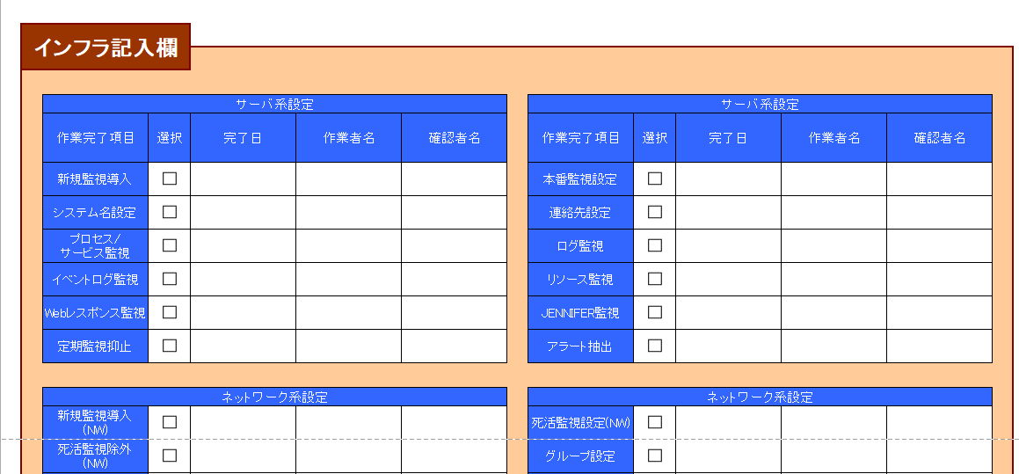
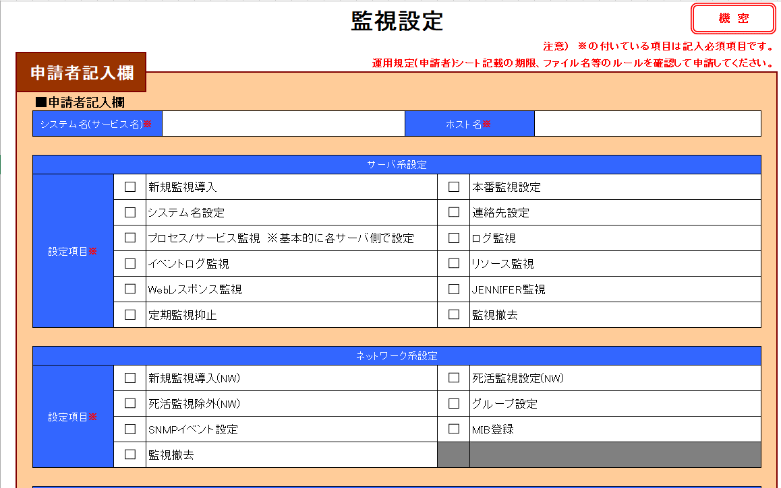
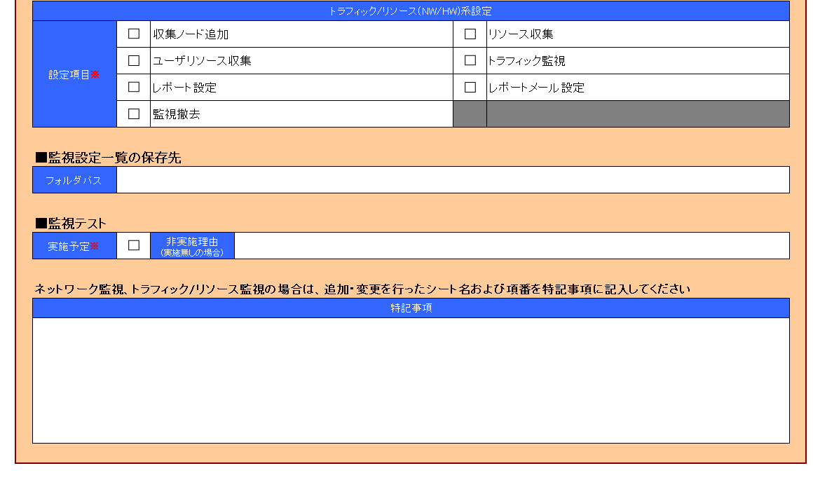
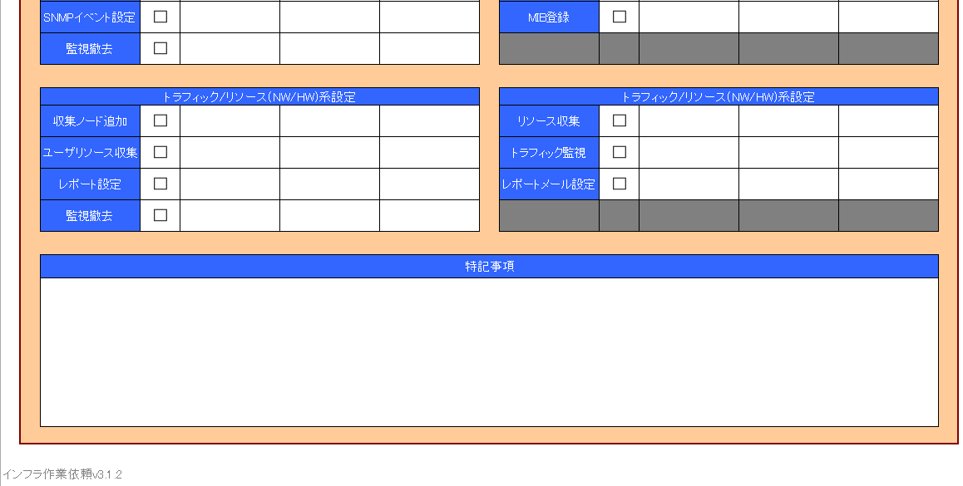
必須項目
必須項目
変更する項目にチェックを入れる
※サーバ関連の設定はここ
変更する項目にチェックを入れる
※サーバ関連の設定はここ
変更する項目にチェックを入れる
※サーバ関連の設定はここ
変更する項目にチェックを入れる
※トラフィック/リソース関連の設定はここ
ネットワーク監視、トラフィック/リソース監視の場合は、監視設定一覧を保存している
ファイルサーバーフォルダ名を記載する。
不明な場合は、監視設定一覧シートが欲しい旨 インフラ担当者へお問い合わせください。
必須項目
監視テスト実施予定有無を指定
※予定有りの場合はチェックを入れる
監視テストを実施しない場合は、非実施理由にその理由を記入すること。
ネットワーク監視、トラフィック/リソース監視の場合は、追加・変更を行ったシート名および項番を特記事項に記入する。
変更する項目にチェックを入れる
※サーバ関連の設定はここ
変更する項目にチェックを入れる
※ネットワーク関連の設定はここ

※各項目の選択基準
新規監視導入： | 監視マネージャへ新規にサーバを登録する場合(死活監視(Azure開発環境除く)、標準ログ・イベントログ・リソース監視)
本番監視設定： | サーバの監視状態(本番/監視外)を変更する場合
システム名設定： | 各サーバに紐付けているシステム名を変更する場合
連絡先変更： | アラート検知時の連絡先を登録・変更・削除する場合
プロセス/サービス監視： | 個別のプロセス/サービス監視を追加・変更・削除する場合(監視マネージャ側で設定する場合のみ)
ログ監視： | 個別のログ監視(監視除外含む)を追加・変更・削除する場合
イベントログ監視： | 個別のイベントログ監視(監視除外含む)を追加・変更・削除する場合(Windowsのみ)
リソース監視： | リソース監視(ディスク・CPU・Swap)を追加・変更・削除する場合
Webレスポンス監視： | Webレスポンス監視を追加・変更・削除する場合
JENNIFER監視： | JENNIFER監視を追加・変更・削除する場合
定期監視抑止： | 日次サーバ再起動等で時間指定の監視除外を設定する場合
監視撤去： | 監視マネージャ上からサーバ登録を削除する場合(システム名、連絡先等も削除)

※各項目の選択基準
新規監視導入(NW)： | 監視マネージャへ新規にNW機器/ハードウェア監視を登録する場合(死活監視、SNMPポーリング/トラップ監視)
死活監視設定(NW)： | NW機器のインターフェース監視状態、死活監視等を変更する場合
死活監視除外(NW)： | IPセグメント指定の死活監視除外を追加・変更・削除する場合
グループ設定： | NW機器の所属グル―プの変更、グループを追加・変更・削除する場合
SNMPイベント設定： | SNMPイベントの設定変更、監視/監視除外を追加・変更・削除する場合
MIB登録： | MIBファイルのロード・アンロードを実施する場合
監視撤去： | 監視マネージャ上からNW機器/ハードウェア監視設定を削除する場合(死活監視、連絡先等も削除)

※各項目の選択基準
収集ノード追加： | 収集サーバへ新規にNW機器/ハードウェアのトラフィック/リソース収集設定を追加する場合
リソース収集： | NW機器/ハードウェアのトラフィック/リソース収集設定を追加・変更・削除する場合
ユーザリソース収集： | 個別定義のトラフィック/リソース収集設定を追加・変更・削除する場合
トラフィック監視： | NW機器/ハードウェアのトラフィック/リソース監視を追加・変更・削除する場合
レポート設定： | NW機器/ハードウェアのデータ収集結果のレポート表示を追加・変更・削除する場合
レポートメール設定： | NW機器のデータ収集結果のレポートメール通知を追加・変更・削除する場合
監視撤去： | 収集サーバ上からNW機器/ハードウェア登録を削除する場合(収集設定、監視設定も削除)

※原則テストは実施してください。
非実施理由例： | 本番運用中かつ変更対象のログはプロセスが保持しており、ユーザでの書き込みができないため。

特記事項： | NW機器系の依頼の場合、変更管理番号を記入。

【記入例】JP1-AJS3
機 密
 | JP1/AJS3設定依頼書

 | 申請者記入欄

 |  | ■ホスト名
 |  | 対象ホスト名 |  | abcd101v

 |  | ※JP1/AJS3からジョブが実行されるサーバ(ホスト名)を記載してください。 (ajot101v,ajot111v,ajot901vは記載しないでください)

 |  | ■依頼内容
 |  | 設定項目 |  | TRUE | アカウント登録・削除申請 (JP1へのログインアカウント) |  |  |  |  |  |  | TRUE | 権限付与

 |  |  |  | TRUE | ディレクトリ作成 |  |  |  |  |  |  | TRUE | ジョブ移送

 |  | ■JP1アカウント情報
 |  | ※システムオーナーより承認していただき、エビデンスを一緒に申請ください。パスワードはWindowsログインと同一です。
 |  | No, | 登録 削除 | 所属会社名 |  |  | 所属部署名 |  |  |  | 社員コード (BeAMS ID) |  | 利用者氏名 |  | 利用者 メールアドレス
 |  |  |  |  |  |  |  |  |  |  |  |  |  |  |  |  |  |  | 登録 |  |  |  |  | 削除
 |  | 1 | 登録 | ベネッセコーポレーション |  |  | インフラサービス部 |  |  |  | sh12345678 |  | 情報 太郎 |  | ○○○○○@mail.benesse.co.jp |  |  |  | ベネッセコーポレーション | インフラサービス部 | sh12345678 | 情報 太郎 | ○○○○○@mail.benesse.co.jp | ベネッセ 花子
 |  | 2 | 登録 | ベネッセコーポレーション |  |  | マーケ分析サービス部 |  |  |  | shz12345678 |  | 貝殻 次郎 |  | △△△△△@mail.benesse.co.jp |  |  |  | ベネッセコーポレーション | マーケ分析サービス部 | shz12345678 | 貝殻 次郎 | △△△△△@mail.benesse.co.jp
 |  | 3 | 削除 | ベネッセコーポレーション |  |  | システム開発部 |  |  |  | bc12345678 |  | ベネッセ 花子 |  | XXXXXX@mail.benesse.co.jp
 |  | 4
 |  | 5
 |  | 6
 |  | 7
 |  | 8
 |  | 9
 |  | 10

 |  | ■システム ジョブ ディレクトリ情報
 |  | 代表ディレクトリ名 (システム名) |  |  |  |  |  |  |  |  |  |  |  |  |  |  |  |  | 代表ディレクトリ名 (システム名)
 |  | AB101 |  |  |  |  |  |  |  |  |  |  |  |  |  |  |  |  | AB101

 |  | No, | サブディレクトリ名 (プロジェクト名) |  |  |  |  |  |  |  |  |  |  |  |  |  |  |  | サブディレクトリ名 (プロジェクト名)
 |  | 1 |  |  |  |  |  | 2 |  |  |  |  |  | 3
 |  | 4 |  |  |  |  |  | 5 |  |  |  |  |  | 6
 |  | 7 |  |  |  |  |  | 8 |  |  |  |  |  | 9
 |  | 10 |  |  |  |  |  | 11 |  |  |  |  |  | 12
 |  | 13 |  |  |  |  |  | 14 |  |  |  |  |  | 15

 |  | ■プロジェクトディレクトリ権限付与情報
 |  | ※システムオーナーより承認していただき、エビデンスを一緒に申請ください
 |  | プロジェクト名 |  |  |  | アカウント情報
 |  |  |  |  |  | ID |  |  |  | 氏名 |  |  | 権限名
 |  |  |  |  |  |  |  |  |  |  |  |  | 参照 |  | 書き込み |  | 実行 |  | プロジェクト名 | ID | 氏名 | 権限
 |  | APLS001 |  |  |  | sh12345678 |  |  |  | 情報 太郎 |  |  | ○ |  | ○ |  | ○ |  | APLS001 | sh12345678 | 情報 太郎 | 参照,書き込み,実行
 |  |  |  |  |  | shz12345678 |  |  |  | 貝殻 次郎 |  |  | ○ |  | ○ |  | ○ |  | APLS001 | shz12345678 | 貝殻 次郎 | 参照,書き込み,実行
 |  |  |  |  |  |  |  |  |  |  |  |  |  |  |  |  |  |  | APLS001
 |  |  |  |  |  |  |  |  |  |  |  |  |  |  |  |  |  |  | APLS001
 |  |  |  |  |  |  |  |  |  |  |  |  |  |  |  |  |  |  | APLS001
 |  |  |  |  |  |  |  |  |  |  |  |  |  |  |  |  |  |  | APLS001
 |  |  |  |  |  |  |  |  |  |  |  |  |  |  |  |  |  |  | APLS001
 |  |  |  |  |  |  |  |  |  |  |  |  |  |  |  |  |  |  | APLS001
 |  |  |  |  |  |  |  |  |  |  |  |  |  |  |  |  |  |  | APLS001
 |  |  |  |  |  |  |  |  |  |  |  |  |  |  |  |  |  |  | APLS001
 |  | APLD001 |  |  |  | sh12345678 |  |  |  | 情報 太郎 |  |  | ○ |  | ○ |  | ○ |  | APLD001 | sh12345678 | 情報 太郎 | 参照,書き込み,実行
 |  |  |  |  |  | shz12345678 |  |  |  | 貝殻 次郎 |  |  | ○ |  | ○ |  | ○ |  | APLD001 | shz12345678 | 貝殻 次郎 | 参照,書き込み,実行
 |  |  |  |  |  |  |  |  |  |  |  |  |  |  |  |  |  |  | APLD001
 |  |  |  |  |  |  |  |  |  |  |  |  |  |  |  |  |  |  | APLD001
 |  |  |  |  |  |  |  |  |  |  |  |  |  |  |  |  |  |  | APLD001
 |  |  |  |  |  |  |  |  |  |  |  |  |  |  |  |  |  |  | APLD001
 |  |  |  |  |  |  |  |  |  |  |  |  |  |  |  |  |  |  | APLD001
 |  |  |  |  |  |  |  |  |  |  |  |  |  |  |  |  |  |  | APLD001
 |  |  |  |  |  |  |  |  |  |  |  |  |  |  |  |  |  |  | APLD001
 |  |  |  |  |  |  |  |  |  |  |  |  |  |  |  |  |  |  | APLD001

 |  | ■移送ジョブ情報
 |  | No, | 移送対象ジョブ |  |  |  |  |  | 移送対象ジョブ ディレクトリ
 |  |  |  |  |  |  |  |  |  |  |  |  |  |  |  |  |  |  |  | 移送対象ジョブ | 移送対象ジョブ ディレクトリ
 |  | 1 | /AJSROOT2/RELESE/AB101/JOB/JOB001 |  |  |  |  |  | /AJSROOT3/AB101/JOB/JOB001 |  |  |  |  |  |  |  |  |  |  | /AJSROOT2/RELESE/AB101/JOB/JOB001 | /AJSROOT3/AB101/JOB/JOB001
 |  | 2
 |  | 3
 |  | 4
 |  | 5
 |  | 6
 |  | 7
 |  | 8
 |  | 9
 |  | 10

 | インフラ記入欄

 |  | 【作業者記載事項】 |  |  |  |  |  |  |  |  |  |  |  | 作業日 |  | 作業者 |  | 確認者

インフラ作業依頼v3.1.3

